Sheet1
編號 | 照片 | 對應照片名稱
1 | 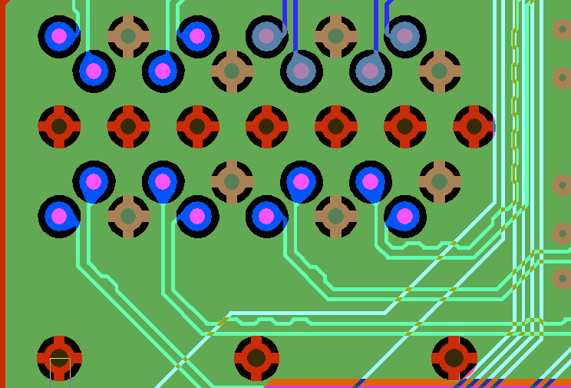 | grab00.bmp
2 | 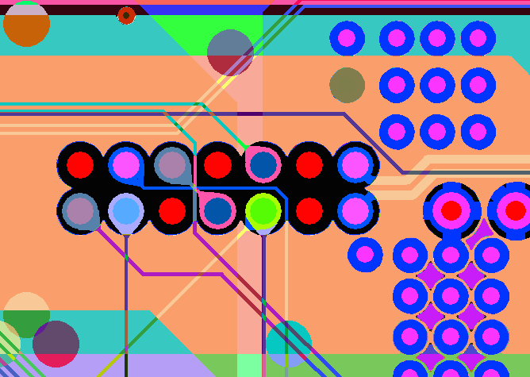 | grab02.bmp
3 |  | grab03.bmp
4 | 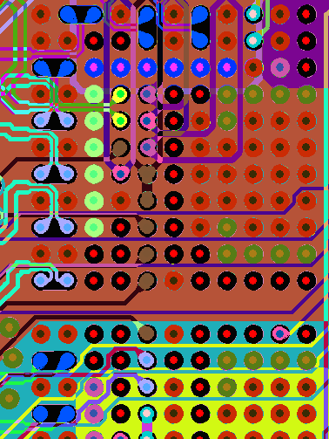 | grab05.bmp
5 | 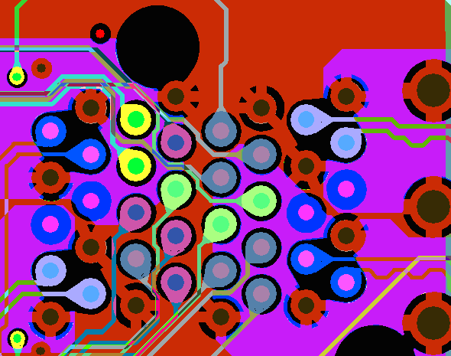 | grab06.bmp
6 | 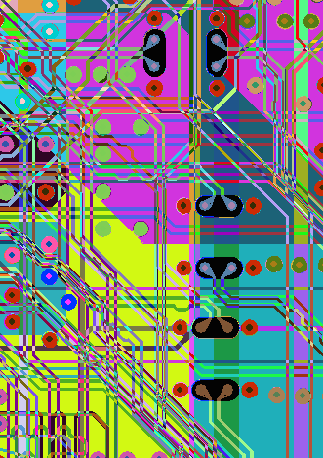 | grab07.bmp
7 | 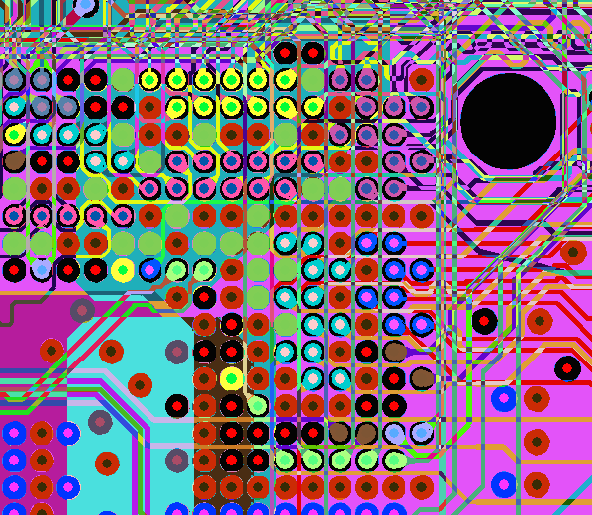 | grab08.bmp
8 |  | grab09.bmp
9 | 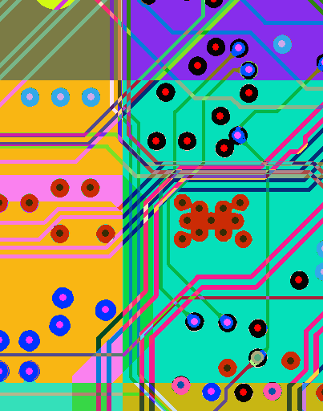 | grab11.bmp
10 | 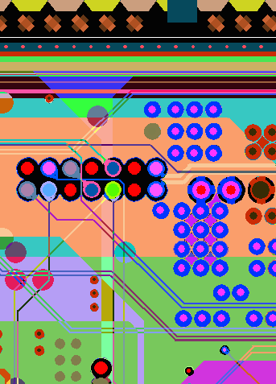 | grab12.bmp
11 | 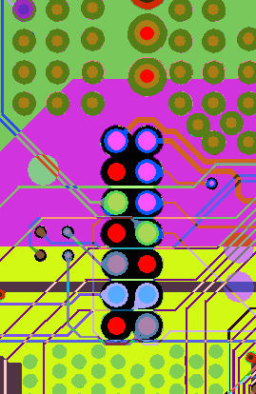 | grab15.bmp

